2018_09_data
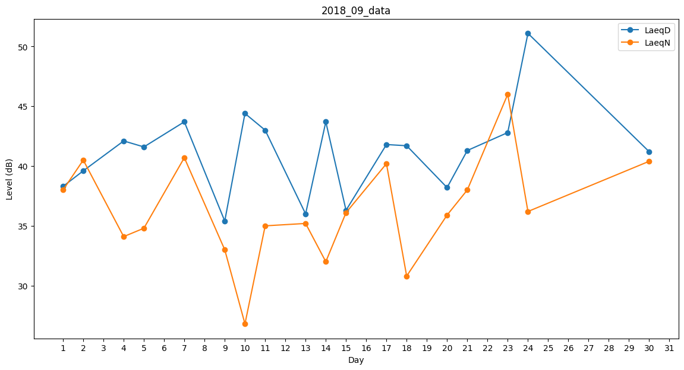
Day | LaeqD | LaeqN
1 | 38.3 | 38
2 | 39.6 | 40.5
3 | 34.7 | 0
4 | 42.1 | 34.1
5 | 41.6 | 34.8
6 | 42 | 0
7 | 43.7 | 40.7
8 | 36.7 | 0
9 | 35.4 | 33
10 | 44.4 | 26.8
11 | 43 | 35
12 | 38.6 | 0
13 | 36 | 35.2
14 | 43.7 | 32
15 | 36.3 | 36.1
16 | 0 | 35.1
17 | 41.8 | 40.2
18 | 41.7 | 30.8
19 | 38 | 0
20 | 38.2 | 35.9
21 | 41.3 | 38
22 | 37.4 | 0
23 | 42.8 | 46
24 | 51.1 | 36.2
25 | 39.7 | 0
26 | 35.1 | 0
27 | 36.2 | 0
28 | 33.8 | 0
29 | 0 | 0
30 | 41.2 | 40.4

